최종
견 적 서

(재)강원지역사업평가원 |  | 귀하
전화 :
팩스 :
담당 :

아래와 같이 견적합니다.

견 적 합 계 : | ₩10,252,000
견 적 일 자 : | 2014-08-25
결 재 조 건 :

품 명 | 규 격 | 수 량 | 단 가 | 금 액 | 세 액 | 합 계 액

컴퓨터 | HP 600 G1 C8T89A | 8 | 940,000 | 7,520,000 | 752,000 | 8,272,000

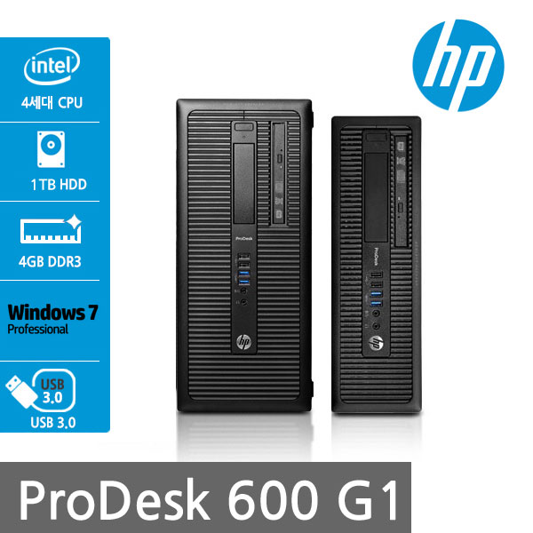
 | 인텔 i5-4570 쿼드코어 (3.2GHz up to 3.6GHz)
 | 16GB 1,600MHz DDR3 Memory (max 32GB)
 | 500GB HDD + 128GB SSD
 | DVD Super Multi
 | Intel HD Graphics 4600
 | intel Q85 chipset
 | (4) USB 3.0 port / (6) USB 2.0 port
 | (1) RS-232 serial port
 | PS/2 keyboard and mouse port
 | (1) VGA video port, (2) DisplayPort with multi-stream video port
 | (1) PCI Express x16 port
 | (3) PCI Express x1 port
 | 240W active PFC

모니터 | HP P231i | 8 | 225,000 | 1,800,000 | 180,000 | 1,980,000
 | 23" 모니터 IPS패널 (눈부심 방지 무광코팅)
 | 1920 x 1080 Full H0 해상도
 | USB 스피커 사은품 제공 / 무광코팅으로 업무용으로 적합

* 결제계좌 : 신한 110-138-600484 씨-넷 |  |  | 합 계 | 9,320,000 | 932,000 | 10,252,000
* 견적담당 : | 조규장(010-2910-7760)
* REMARK

600 g1_16
견 적 서

(재)강원지역사업평가원 |  | 귀하
전화 :
팩스 :
담당 :

아래와 같이 견적합니다.

견 적 합 계 : | ₩1,034,000
견 적 일 자 : | 2014-08-25
결 재 조 건 :

품 명 | 규 격 | 수 량 | 단 가 | 금 액 | 세 액 | 합 계 액

컴퓨터 | HP 600 G1 C8T91A | 1 | 940,000 | 940,000 | 94,000 | 1,034,000

 | 인텔 i5-4570 쿼드코어 (3.2GHz up to 3.6GHz)
 | 16GB 1,600MHz DDR3 Memory (max 32GB)
 | 500GB HDD + 128GB SSD
 | DVD Super Multi
 | Intel HD Graphics 4600
 | intel Q85 chipset
 | (4) USB 3.0 port / (6) USB 2.0 port
 | (1) RS-232 serial port
 | PS/2 keyboard and mouse port
 | (1) VGA video port, (2) DisplayPort with multi-stream video port
 | (1) PCI Express x16 port
 | (3) PCI Express x1 port
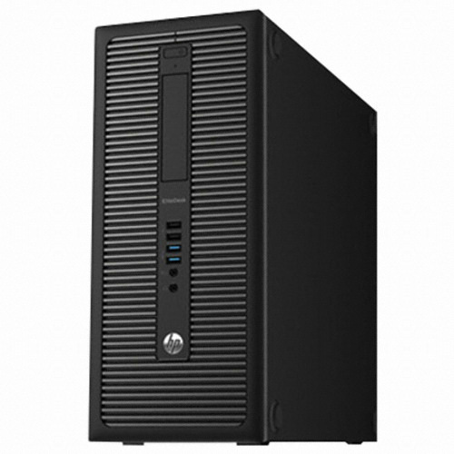
 | (1) PCI Express x16 port
 | (3) PCI Express x1 port
 | 320W active PFC

* 결제계좌 : 신한 110-138-600484 씨-넷 |  |  | 합 계 | 940,000 | 94,000 | 1,034,000
* 견적담당 : | 조규장(010-2910-7760)
* REMARK

